Sheet1
ResNet Evaluation Report
 | Model | Batch_size | Activation function | Weight initialization | Optimizer | lr | Epoch | Normalization | Weight decay | data augmentation | lr decay | training time (m) | Early stopping epoch | Accuracy
Setting #1 | ResNet32 | 128 | ReLU | He_normal | SGD (Momentum) | 0.1 | 200 | Batch Norm | o | o | x | 81 | 46200 | 0.8944
Setting #2 | ResNet32 | 128 | ReLU | He_normal | SGD (Momentum) | 0.1 | 200 | Batch Norm | o | o | o | 67 | 66600 | 0.8983
Setting #3 | ResNet20 | 128 | ReLU | He_normal | SGD (Momentum) | 0.1 | 200 | Batch Norm | o | o | o | 74 | 69800 | 0.9031
add setting...
Validation dataset accuracy plot
Setting #1
Setting #2
Setting #3
Photo (result)
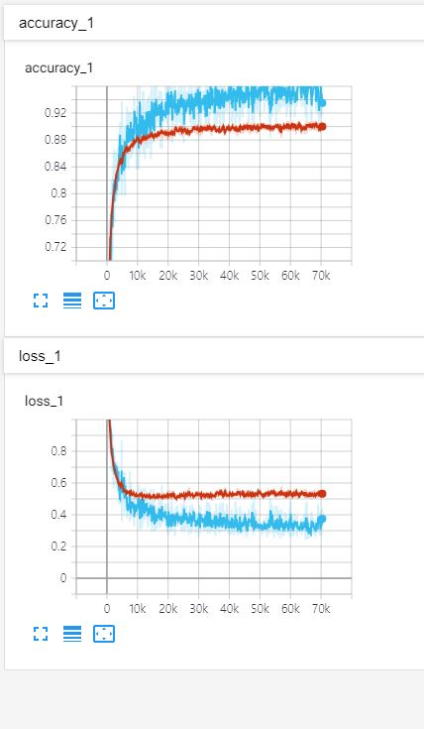 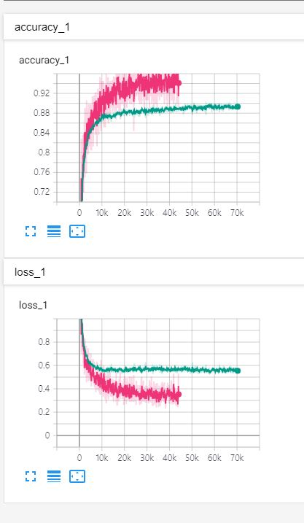 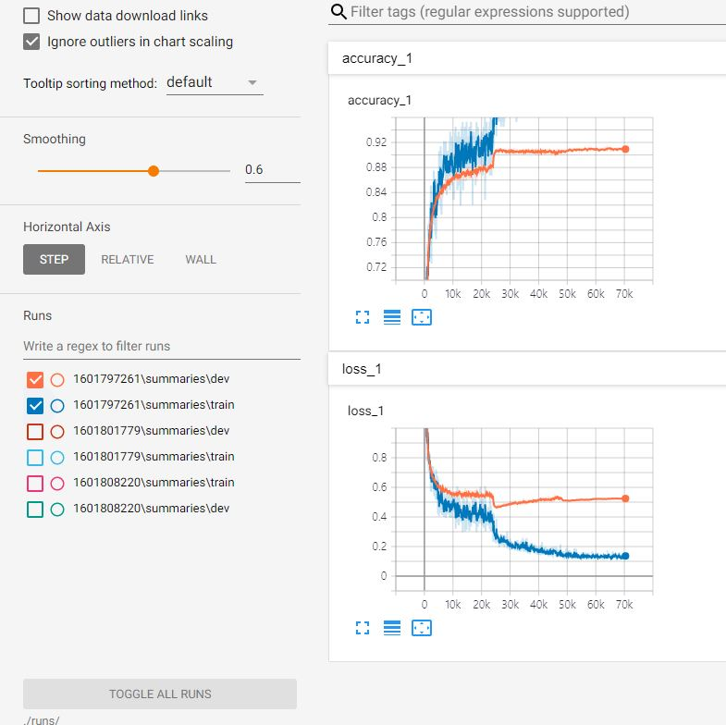 |  |  |  |  |  |  |  |  |  | 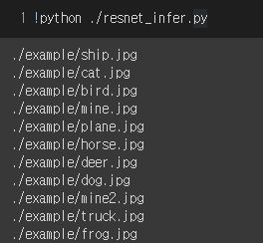 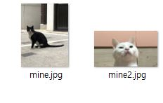

[결과 정리] ResNet 의 빈칸을 채우며 모델을 완성했다. ResNet32가 5번의 residual block을 반복하기 때문에 더 정확도가 높을거라고 예상했지만 ResNet20이 더높은 결과를 내었다. 1%의 차이기때문에 유의미한 결과는 아닐 수도 있을지도 모른다. 그리고 고양이 이미지 2개를 infer 해보았는데 흰색+검정 이미지가 섞인경우의 트럭으로 구분했다. 테스트케이스에서 90%의 정확도를 기록하여 실제 사진도 맞추리라 예상하였지만 의외였다. 흰고양이 사진(mine2)는 바르게 추론하였다.

